1-1
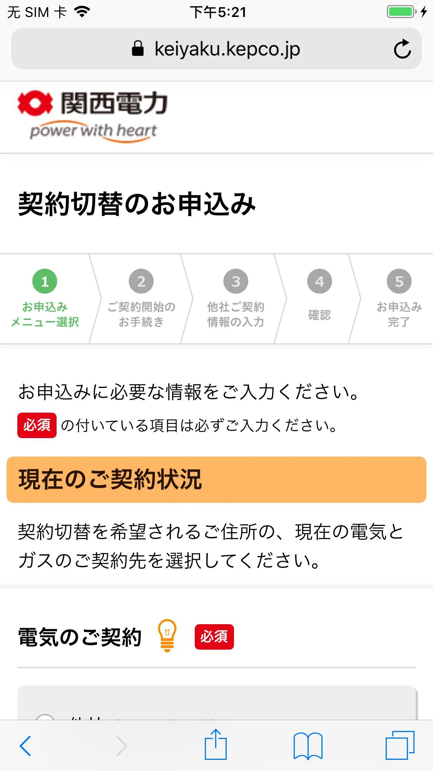
テストケースID | 1-1
大分類 | スマホ
小分類 | iOS 12.4
ブラウザ | Safari
テスト手法 | Appium

「現在のご契約状況」ラベルを確認する。

